상품제안서
(제작) 가죽(고급형) 컵받침 코스터 : MF6514 | 상품코드: F26871

 |  |  |  |  |  |  | 02-412-0044 | www.easy1.co.kr
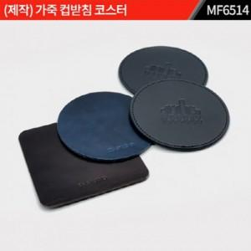

【상세/제작정보】 | 1. 주문제작 관련해서는 별도 문의 부탁 드립니다. 2. 인쇄방법: 박인쇄, 금/은박 인쇄( 인쇄종류에 따라 단가 별도) 3. 그 외 상세 내용은 전화 문의 부탁 드립니다. *포장별도문의

【인쇄/포장옵션】 | / 포장불가능

【공급단가】 | 수량 | 1,000~ | 2,000~ | 3,000~ | 5,000~ | 10,000~
*VAT별도 | 단가 | 2,750원 | 2,700원 | 2,640원 | 2,570원 | 2,530원

【상품 URL】 | https://dev.easy1.co.kr:443/src/goods_detail.php?gdno=26871

